BX+
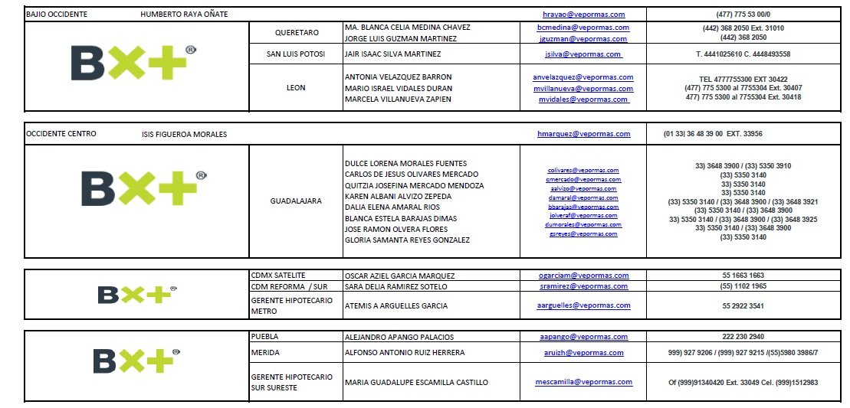
REGIONAL | DIRECCIÓN / COORDINADOR | PLAZA | EJECUTIVO | CORREO | TELEFONO
NACIONAL | DIRECTOR NACIONAL | NACIONAL
NACIONAL | GERENTE | NACIONAL
NACIONAL | EJECUTIVO HIPOTECARIO ESP | NACIONAL | ANA KAREN SÁNCHEZ HERNÁNDEZ | Aksanchez@vepormas.com | 55 435203236
NACIONAL | EJECUTIVO HIPOTECARIO ESP | NACIONAL | ENRIQUE JOEL BERNAL CONTRERAS | Ebernal@vepormas.com
PACÍFICO | AGUSTÍN PACHECO WILLEM
PACÍFICO |  | CULIACÁN
PACÍFICO |  | CULIACÁN
PACÍFICO |  | CHIHUAHUA
PACÍFICO |  | CHIHUAHUA
PACÍFICO |  | HERMOSILLO
PACÍFICO |  | HERMOSILLO
PACÍFICO |  | MEXICALI
PACÍFICO |  | MEXICALI
PACÍFICO |  | CD. OBREGÓN
NORESTE | GABRIELA DEL CARMEN SÁENZ TREVIÑO
NORESTE |  | MONTERREY
NORESTE |  | MONTERREY
NORESTE |  | MONTERREY
NORESTE |  | MONTERREY
NORESTE |  | MONTERREY SUR
NORESTE |  | MONTERREY SUR
NORESTE |  | TORREÓN
NORESTE |  | MONCLOVA
NORESTE |  | MONCLOVA
NORESTE |  | TAMPICO
BAJÍO OCCIDENTE | HUMBERTO RAYA OÑATE | QUERÉTARO
BAJÍO OCCIDENTE |  | QUERÉTARO
BAJÍO OCCIDENTE |  | SAN LUIS POTOSÍ
BAJÍO OCCIDENTE |  | LEÓN
BAJÍO OCCIDENTE |  | LEÓN
BAJÍO OCCIDENTE |  | LEÓN
OCCIDENTE CENTRO | ISIS FIGUEROA MORALES | GUADALAJARA
OCCIDENTE CENTRO |  | GUADALAJARA
OCCIDENTE CENTRO |  | GUADALAJARA
OCCIDENTE CENTRO |  | GUADALAJARA
OCCIDENTE CENTRO |  | GUADALAJARA
OCCIDENTE CENTRO |  | GUADALAJARA
OCCIDENTE CENTRO |  | GUADALAJARA
OCCIDENTE CENTRO |  | GUADALAJARA

